Blad1
5.6 Bijlage Prijzenblad

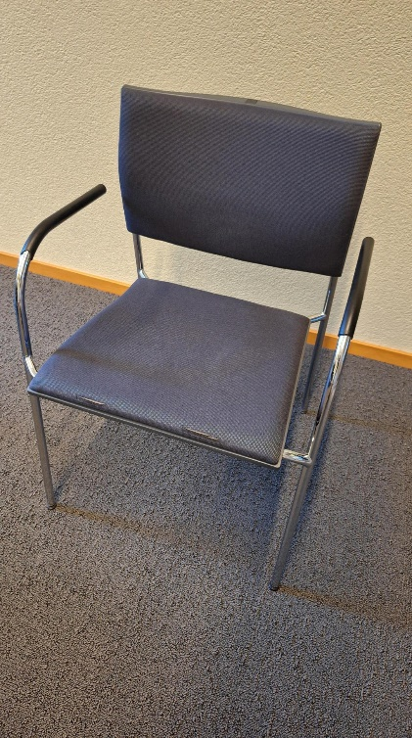
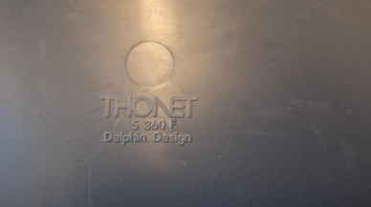
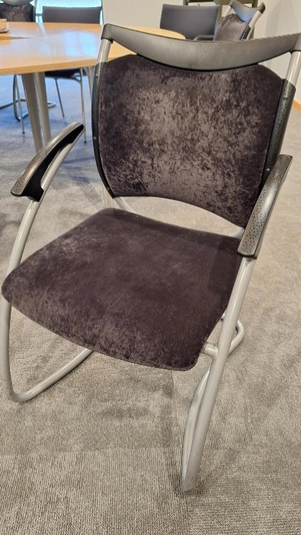
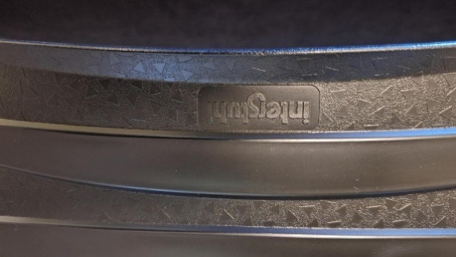
Omschrijving | Verwachte aantallen | Eenheidsprijs | Totaalprijs | Stoel A | Stoel B
Bureaustoel conform PvE | 220 | € 0.00 | € 0.00
Bureau enkel conform PvE | 40 | € 0.00 | € 0.00
Bureau dubbel conform PvE | 115 | € 0.00 | € 0.00
Overlegtafel 120*80 cm conform PvE | 30 | € 0.00 | € 0.00
Overlegtafel 160*80 cm conform PvE | 60 | € 0.00 | € 0.00
Herstofferen stoel A (zitting en rugleuning) | 175 | € 0.00 | € 0.00
Vervangen armlegger stoel A | 50 | € 0.00 | € 0.00
Vervangen doppen onder poten stoel A | 200 | € 0.00 | € 0.00
Herstofferen stoel B (zitting en rugleuning) | 50 | € 0.00 | € 0.00
Overzetten armlegger stoel B, van bestaande stoel | 10 | € 0.00 | € 0.00
Overzetten doppen onder poten stoel B, van bestaande stoel | 20 | € 0.00 | € 0.00
Afvoeren van oud meubilair per stuk
Bureaus | 200 | € 0.00 | € 0.00
Bureaustoelen | 150 | € 0.00 | € 0.00
ladenblokken | 125 | € 0.00 | € 0.00
Kasten | 20 | € 0.00 | € 0.00

 |  | Totale inschrijfprijs | € 0.00

Aan de genoemde hoeveelheden kunnen geen rechten worden ontleend, het betreft hier een indicatie van de hoeveelheden over de gehele looptijd inclusief de verlengopties

In te vullen door inschrijver
Het aanbrengen van wijziginingen indit prijzenblad leidt tot directe uitsluiting
Alle genoemde prijzen zijn exclusief BTW

Ondergetekende verklaart rechtens vertegenwoordigende Inschrijver deze Bijlage Prijzenblad naar waarheid te hebben ingevuld en ondertekend.
Plaats : _____________________________ | Datum : ____________________
Naam : _____________________________________________________________
Handtekening : _______________________________________________________

